Spacerliste
1.0L Abenstaler Quelle Cycle PET
0,5L Lucerna Mineralwasser MW
 | Stand 01/24 | 07/25
 |  |  | Einstelltabelle für Einzelschächte |  |  |  | 604 00 339 00
 | Flaschendurchmesser 53 mm bis 80 mm , Flaschenlänge max. 285mm , Sonderausführung 295 mm
 | Alle FK - Geräte mit 1-fach Einstellung ; bei Dosen 2-fach Einstellung
 |  |  |  |  |  |  | Schacht | Sonderzubehör | Sonderzubehör
Katalog Nr. | Anw | Inh | Produkt | Durchm | Spacer | Bef | Breite | Spacer-Befestigung Schloßschraube | Spacer-Befestigung Blechschraube | Leisten -Nr. | Einstellmaß Tiefe | Zubehör Nr. | Sortierung |  | Flaschenlänge | Gebindeart PET = 4 Glas = 7 | Lichte Weite im Schacht | Leistenhöhe | Leisten-Nr.
 |  |  | Tableau de réglage pour les colonnes normales |  |  |  |  | 604 00 339 00
 | Diamètre bouteilles 53 mm à 80 mm , longueur des bouteilles max. 285mm, réglage spécial 295 mm
 | Tous les DA FK avec une profondeur ; double profondeur pour les boîtes
 |  |  |  |  |  |  | Largeur | Accessoire spéc. | Accessoire spéc.
Catalogue n° | Utilisation | Contenu |  | Diamètre | Hauteur | Fix. | colonne | Fixation du Spacer Boulon verrouillable | Fixation du Spacer Boulon métallique |  |  | Accessoire n° | Classement
.020.068.00 | A | 0.2 | Pago neu FK 160 / 170 | 57 | 69 | c x 3 | 123 | 6066030500 |  | 28 | 292 | 0 | 0 |  | 162 | 7 | 169 | 118.8 | 28
.020.068.00 | A | 0.2 | Pago neu FK 205/195 | 57 | 69 | c x 3 | 123 | 6046030600 |  | 28 | 292 | 0 | 0 |  | 162 | 7 | 169 | 118.8 | 28
.020.068.00 | A | 0.2 | Pago neu FK 270 / 290 | 57 | 69 | c x 3 | 123 | 6406031600 |  | 28 | 292 | 0 | 0 |  | 162 | 7 | 169 | 118.8 | 28
.020.068.00 | A | 0.2 | Pago neu ( FK 185/230..) | 57 | 73 | * * * | 123 |  | 641 41 001 26 | 28 | 292 | 26 | 0 |  | 162 | 7 | 169 | 118.8 | 28
.020.087.00 | A | 0.2 | Rauch " Bravo " * | 56 | 67 | a x 3 | 123 |  |  | 32 | 274 | 0 | 0 |  | 145 | 7 | 152 | 135.8 | 32
.020.087.00 | A | 0.2 | Rauch " Bravo " * ( FK 185 / 230.. | 56 | 71 | a x 3 | 123 |  | 641 41 001 11 | 32 | 274 | 11 | 0 |  | 145 | 7 | 152 | 135.8 | 32
.020.101.00 | A | 0.2 | Red Bull EW | 55 | 65 | a z 2 | 123 |  |  | 31 | 279 | 0 | 0 |  | 150 | 7 | 157 | 130.8 | 31
.020.101.00 | A | 0.2 | Red Bull EW ( FK 185 / 230 .. | 55 | 69 | a z 2 | 123 |  | 641 41 001 11 | 31 | 279 | 11 | 0 |  | 150 | 7 | 157 | 130.8 | 31
.020.082.00 | A | 0.2 | Schweppes | 54 | 63 | a z 2 | 123 |  |  | 20 | 326 | 0 | 0 |  | 193 | 7 | 200 | 87.8 | 20
.020.082.00 | A | 0.2 | Schweppes ( FK 185 / 230...) | 54 | 67 | a z 2 | 123 |  | 641 41 001 11 | 20 | 326 | 11 | 0 |  | 193 | 7 | 200 | 87.8 | 20
.020.037.10 | A | 0.2 | Saft " Reisinger Marille " | 55 | 65 | a z 2 | 123 |  |  | 24 | 310 | 0 | 0 |  | 180 | 7 | 187 | 100.8 | 24
.020.037.10 | A | 0.2 | Saft " Reisinger Marille " ( FK 185 / 230 .. ) | 55 | 69 | a z 2 | 123 |  | 641 41 001 11 | 24 | 310 | 11 | 0 |  | 180 | 7 | 187 | 100.8 | 24
.020.106.00 | A | 0.2 | Sekt " Henkel Trocken " ( FK 170 ) | 58 | 78 | a y 3 | 123 |  | 646 41 001 17 | 19 | 330 | 17 | 0 |  | 198 | 7 | 205 | 82.8 | 19
.020.106.00 | A | 0.2 | Sekt " Henkel Trocken " ( FK 185 / 230 .. ) | 58 | 78 | a y 3 | 123 |  | 641 41 001 17 | 19 | 330 | 17 | 0 |  | 198 | 7 | 205 | 82.8 | 19
.020.106.00 | A | 0.2 | Sekt " Henkel Trocken " ( FK 270 ) | 58 | 78 | a y 3 | 123 |  | 640 41 001 17 | 19 | 330 | 17 | 0 |  | 198 | 7 | 205 | 82.8 | 19
.020.056.00 | A | 0.2 | Sekt " Mounier Bleue " | 55 | 65 | a z 2 | 123 |  |  | 19 | 330 | 0 | 0 |  | 200 | 7 | 207 | 80.8 | 19
.020.117.00 | A | 0.2 | Zipperle MW | 54 | 63 | a z 2 | 123 |  |  | 23 | 314 | 0 | 0 |  | 182 | 7 | 189 | 98.8 | 23
.020.117.00 | A | 0.2 | Zipperle MW ( FK 185/230… | 54 | 67 | a z 2 | 123 |  | 641 41 001 11 | 23 |  | 11 | 0 |  | 182 | 7 | 189 | 98.8 | 23
.020.092.00 | B | 0.2 | Bon Val | 54 | 63 | a z 2 | 123 |  |  | 20 | 326 | 0 | 0 |  | 196 | 7 | 203 | 84.8 | 20
.020.092.00 | B | 0.2 | Bon Val ( FK 185 / 230 .. ) | 54 | 67 | a z 2 | 123 |  | 641 41 001 11 | 20 | 326 | 11 | 0 |  | 196 | 7 | 203 | 84.8 | 20
.020.052.00 | B | 0.2 | Cecemel | 59 | 73 | b x 4 | 123 |  | 641 41 001 02 |  | 122 | 2 | 0 |  |  |  | 0 | 287.8
.020.091.00 | B | 0.2 | Chaudfontaine ( FK 170 ) | 54 | 80 | a y 3 | 123 |  | 646 41 001 17 | 19 | 330 | 17 | 0 |  | 198 | 7 | 205 | 82.8 | 19
.020.091.00 | B | 0.2 | Chaudfontaine ( FK 185/230) | 54 | 80 | a y 3 | 123 |  | 641 41 001 17 | 19 | 330 | 17 | 0 |  | 198 | 7 | 205 | 82.8 | 19
.020.091.00 | B | 0.2 | Chaudfontaine ( FK 270) | 54 | 80 | a y 3 | 123 |  | 640 41 001 17 | 19 | 330 | 17 | 0 |  | 198 | 7 | 205 | 82.8 | 19
.020.004.00 | B | 0.2 | Coca Cola / Kontur | 59 | 73 | b x 4 | 123 | 6045034600 | 641 41 001 20 | 19 | 330 | 20 | 0 |  | 200 | 7 | 207 | 80.8 | 19
.020.090.00 | B | 0.2 | Fanta ( Gastrofl. ) | 59 | 73 | b x 4 | 123 | 6045034600 | 641 41 001 20 | 19 | 330 | 20 | 0 |  | 198 | 7 | 205 | 82.8 | 19
.020.045.00 | B | 0.2 | FREYA alt | 58 | 71 | a y 3 | 123 |  | 641 41 001 02 | 23 | 314 | 2 | 0 |  | 182 | 7 | 189 | 98.8 | 23
.020.095.00 | B | 0.2 | FREYA neu | 54 | 63 | c x 4 | 123 |  |  | 28 | 292 | 0 | 0 |  | 160 | 7 | 167 | 120.8 | 28
.020.095.00 | B | 0.2 | FREYA neu ( FK 185/ 230..9 | 54 | 67 | c x 4 | 123 |  | 641 41 001 11 | 28 | 292 | 11 | 0 |  | 160 | 7 | 167 | 120.8 | 28
.020.051.00 | B | 0.2 | Gini | 57 | 69 | a y 3 | 123 |  |  |  | 122 | 0 | 0 |  |  |  | 0 | 287.8
.020.015.00 | B | 0.2 | Hero | 59 | 72 | a y 3 | 123 |  | 641 41 001 02 | 22 | 318 | 2 | 0 |  | 185 | 7 | 192 | 95.8 | 22
.020.033.00 | B | 0.2 | Hero Fruitspring | 54 | 63 | a z 2 | 123 |  |  |  | 122 | 0 | 0 |  |  |  | 0 | 287.8
.020.047.00 | B | 0.2 | INEX | 57 | 69 | a y 3 | 123 |  |  | 22 | 318 | 0 | 0 |  | 186 | 7 | 193 | 94.8 | 22
.020.047.00 | B | 0.2 | INEX ( FK 185 / 230.. ) | 57 | 73 | a y 3 | 123 |  | 641 41 001 11 | 22 | 318 | 11 | 0 |  | 186 | 7 | 193 | 94.8 | 22
.020.047.01 | B | 0.2 | INZA " Bosvruchten " | 57 | 69 | a y 3 | 123 |  |  | 22 | 318 | 0 | 0 |  | 186 | 7 | 193 | 94.8 | 22
.020.046.00 | B | 0.2 | INZA " Chocodrink " | 59 | 73 | b z 2 | 123 |  | 641 41 001 02 | 25 | 305 | 2 | 0 |  | 173 | 7 | 180 | 107.8 | 25
.020.047.02 | B | 0.2 | Oxfam Chocomelk | 57 | 69 | a y 3 | 123 |  |  |  | 122 | 0 | 0 | neue Flasche ab 09/08 ( Änderung Spacer 67 auf 73 ) |  |  | 0 | 287.8
.020.047.02 | B | 0.2 | Oxfam Chocomelk ( FK 185 / 230 ... ) | 57 | 73 | a y 3 | 123 |  | 641 41 001 11 | 22 | 318 | 11 | 0 |  | 186 | 7 | 193 | 94.8 | 22
.020.115.00 | B | 0.2 | Oxfam Fruchtsaft | 55 | 67 | * * * | 123 | 641 41 001 51 | 641 41 001 51 | 32 | 272 | 51 | 0 |  | 143 | 7 | 150 | 137.8 | 32
.020.020.01 | B | 0.2 | Sunito Varesa /Fk160/170) | 59 | 82 | a y 3 | 125 | 6065033600 | 646 41 001 17 | 30 | 284 | 17 | 0 | Name geändert am 09.09.03 | 154 | 7 | 161 | 126.8 | 30
.020.020.01 | B | 0.2 | Sunito Varesa (FK 185/230) | 59 | 82 | a y 3 | 125 |  | 641 41 001 17 | 30 | 284 | 17 | 0 | Name geändert am 09.09.03 | 154 | 7 | 161 | 126.8 | 30
.020.020.01 | B | 0.2 | Sunito Varesa (FK205/195) | 59 | 82 | a y 3 | 125 | 6035034200 |  | 30 | 284 | 0 | 0 | Name geändert am 09.09.03 | 154 | 7 | 161 | 126.8 | 30
.020.020.01 | B | 0.2 | Sunito Varesa (FK270/290) | 59 | 82 | a y 3 | 125 | 6405031700 | 640 41 001 17 | 30 | 284 | 17 | 0 |  | 154 | 7 | 161 | 126.8 | 30
.020.020.01 | B | 0.2 | Sunito Varesa (FK320/220) | 59 | 82 | a y 3 | 125 |  | 653 41 001 23 | 30 | 284 | 23 | 0 |  | 154 | 7 | 161 | 126.8 | 30
.020.070.00 | B | 0.2 | Minute Maid | 54 | 63 | c x 4 | 123 |  |  | 19 | 330 | 0 | 0 |  | 199 | 7 | 206 | 81.8 | 19
.020.090.01 | B | 0.2 | Minute Maid Selection | 59 | 73 | b x 4 | 123 |  | 641 41 001 02 | 19 | 330 | 2 | 0 |  | 198 | 7 | 205 | 82.8 | 19
.020.016.00 | B | 0.2 | Nutrica Chocomel | 59 | 72 | a y 3 | 123 |  | 641 41 001 02 | 25 | 305 | 2 | 0 |  | 173 | 7 | 180 | 107.8 | 25
.020.050.00 | B | 0.2 | Parasol Orange | 54 | 64 | c x 4 | 123 |  |  |  | 122 | 0 | 0 |  |  |  | 0 | 287.8
.020.109.00 | B | 0.2 | Roman | 54 | 63 | c x 4 | 123 |  |  | 19 | 330 | 0 | 0 |  | 200 | 7 | 207 | 80.8 | 19
.020.109.00 | B | 0.2 | Roman ( FK 185/230...) | 54 | 67 | c x 4 | 123 |  | 641 41 001 11 | 19 | 330 | 11 | 0 |  | 200 | 7 | 207 | 80.8 | 19
.020.018.00 | B | 0.2 | SPA | 57 | 69 | a y 3 | 123 | 6065032500 |  | 26 | 301 | 0 | 0 |  | 170 | 7 | 177 | 110.8 | 26
.020.018.00 | B | 0.2 | SPA ( FK 170 ) | 57 | 80 | a y 3 | 123 |  | 646 41 001 17 | 26 | 301 | 17 | 0 |  | 170 | 7 | 177 | 110.8 | 26
.020.018.00 | B | 0.2 | SPA ( FK 185 / 230 ) | 57 | 80 | a y 3 | 123 |  | 641 41 001 17 | 26 | 301 | 17 | 0 |  | 170 | 7 | 177 | 110.8 | 26
.020.018.00 | B | 0.2 | SPA ( FK 270 ) | 57 | 80 | a y 3 | 123 |  | 640 41 001 17 | 26 | 301 | 17 | 0 |  | 170 | 7 | 177 | 110.8 | 26
.020.071.00 | B | 0.2 | Stabilac " Choco " | 58 | 71 | a y 3 | 123 |  | 641 41 001 02 | 22 | 318 | 0 | 0 |  | 188 | 7 | 195 | 92.8 | 22
.020.047.03 | B | 0.2 | Vitalac | 57 | 69 | a y 3 | 123 |  |  | 22 | 318 | 0 | 0 | Anlage 12/09 | 186 | 7 | 193 | 94.8 | 22
.020.047.03 | B | 0.2 | Vitalac ( FK 185/230..) | 57 | 73 | a y 3 | 123 |  | 641 41 001 11 | 22 | 318 | 11 | 0 | Anlage 12/09 | 186 | 7 | 193 | 94.8 | 22
.020.075.00 | D | 0.2 | AFRI Cola | 57 | 69 | a y 3 | 123 |  |  | 19 | 330 | 0 | 0 |  | 198 | 7 | 205 | 82.8 | 19
.020.075.00 | D | 0.2 | AFRI Cola ( FK 185/230..) | 57 | 73 | a y 3 | 123 |  | 641 41 001 11 | 19 | 330 | 11 | 0 |  | 198 | 7 | 205 | 82.8 | 19
.020.021.00 | D | 0.2 | Albi Fruchtsaft | 55 | 65 | c z 1 | 123 |  |  | 26 | 301 | 0 | 0 |  | 169 | 7 | 176 | 111.8 | 26
.020.105.00 | D | 0.2 | Albi Fruchtsaft EW | 54 | 63 | b x 4 | 123 |  |  | 28 | 292 | 0 | 0 |  | 160 | 7 | 167 | 120.8 | 29
.020.105.00 | D | 0.2 | Albi Fruchtsaft EW ( FK 185 / 230 .. ) | 54 | 67 | b x 4 | 123 |  | 641 41 001 11 | 28 | 292 | 11 | 0 |  | 160 | 7 | 167 | 120.8 | 28
.020.005.00 | D | 0.2 | AMG | 57 | 69 | a y 3 | 123 |  |  | 16 | 341 | 0 | 0 |  | 212 | 7 | 219 | 68.8 | 16
.020.081.00 | D | 0.2 | Aranciata ( FK 160 / 170 ) | 62 | 80 | a y 3 | 123 |  | 646 41 001 17 | 27 | 297 | 17 | 0 |  | 165 | 7 | 172 | 115.8 | 27
.020.081.00 | D | 0.2 | Aranciata ( FK 185 / 230 ) | 62 | 80 | a y 3 | 123 |  | 641 41 001 17 | 27 | 297 | 17 | 0 |  | 165 | 7 | 172 | 115.8 | 27
.020.081.00 | D | 0.2 | Aranciata ( FK 270 ) | 62 | 80 | a y 3 | 123 |  | 640 41 001 17 | 27 | 297 | 17 | 0 |  | 165 | 7 | 172 | 115.8 | 27
.020.081.00 | D | 0.2 | Aranciata ( FK 320 / 220 ) | 62 | 80 | a y 3 | 123 |  | 653 41 001 23 | 27 | 297 | 23 | 0 |  | 165 | 7 | 172 | 115.8 | 27
.020.080.00 | D | 0.2 | Bluna (Individualfl.) | 57 | 69 | a y 3 | 123 |  |  | 20 | 326 | 0 | 0 |  | 195 | 7 | 202 | 85.8 | 20
.020.080.00 | D | 0.2 | Bluna (Indiv. )( FK 185/230..) | 57 | 73 | a y 3 | 123 |  | 641 41 001 11 | 20 | 326 | 11 | 0 |  | 195 | 7 | 202 | 85.8 | 20
.020.076.00 | D | 0.2 | Coca Cola/ Kontur EW | 59 | 73 | b x 4 | 123 | 6045034600 | 641 41 001 20 | 19 | 330 | 20 | 0 |  | 197 | 7 | 204 | 83.8 | 19
.020.004 .02 | D | 0.2 | Coca Cola/ Kontur MW | 59 | 73 | b x 4 | 123 | 6045034600 | 641 41 001 20 | 19 | 330 | 20 | 0 | Änderung am 15.10.98 6045034600 zusätzlich | 197 | 7 | 204 | 83.8 | 19
.020.013.00 | D | 0.2 | Dittmeyer`s | 55 | 65 | a y 3 | 123 | 6045034800 |  |  | 122 | 0 | 0 |  |  |  | 0 | 287.8
.020.099.00 | D | 0.2 | Effect MW | 58 | 71 | b x 4 | 123 |  | 641 41 001 02 | 30 | 284 | 2 | 0 |  | 152 | 7 | 159 | 128.8 | 30
.020.100.00 | D | 0.2 | Fanta Splash MW | 57 | 69 | a y 3 | 123 |  |  | 22 | 318 | 0 | 0 |  | 186 | 7 | 193 | 94.8 | 22
.020.100.00 | D | 0.2 | Fanta Splash MW ( FK 185/ 230 ) | 57 | 73 | a y 3 | 123 |  | 641 41 001 11 | 22 | 318 | 11 | 0 |  | 186 | 7 | 193 | 94.8 | 22
.020.122.00 | D | 0.2 | Fritz Kola MW | 57 | 69 | b x 4 | 123 |  |  | 26 | 301 | 0 | 0 |  | 169 | 7 | 176 | 111.8 | 26
.020.122.00 | D | 0.2 | Fritz Kola MW ( FK 185/230 ) | 57 | 73 | b x 4 | 123 |  | 641 41 001 11 | 26 | 301 | 11 | 0 |  | 169 | 7 | 176 | 111.8 | 26
.020.020.00 | D | 0.2 | Fruchtsaft MW FK160/170 | 59 | 82 | a y 3 | 125 | 6065033600 | 646 41 001 17 | 30 | 284 | 17 | 0 | Änderung am 03.05.98 | 154 | 7 | 161 | 126.8 | 30
.020.020.00 | D | 0.2 | Fruchtsaft MW FK185/230) | 59 | 82 | a y 3 | 125 |  | 641 41 001 17 | 30 | 284 | 17 | 0 |  | 154 | 7 | 161 | 126.8 | 30
.020.020.00 | D | 0.2 | Fruchtsaft MW FK205/195 | 59 | 82 | a y 3 | 125 | 6035034200 |  | 30 | 284 | 0 | 0 | Änderung am 03.05.98 | 154 | 7 | 161 | 126.8 | 30
.020.020.00 | D | 0.2 | Fruchtsaft MW FK270/290 | 59 | 82 | a y 3 | 125 | 6405031700 | 640 41 001 17 | 30 | 284 | 17 | 0 | Änderung am 03.05.98 | 154 | 7 | 161 | 126.8 | 30
.020.020.00 | D | 0.2 | Fruchtsaft MW FK320/220) | 59 | 82 | a y 3 | 125 |  | 653 41 001 23 | 30 | 284 | 23 | 0 |  | 154 | 7 | 161 | 126.8 | 30
.020.020.00 | D | 0.2 | Fruchtsaft MW FK 280 | 59 | 82 | a y 3 | 125 |  | 641 41 001 17 | 30 | 284 | 17 | 0 |  | 154 | 7 | 161 | 126.8 | 30
.020.020.00 | D | 0.2 | Fruchtsaft MW FS1500/2020 | 59 | 82 | a y 3 | 125 |  | 660 41 001 17 | 30 | 284 | 17 | 0 |  | 154 | 7 | 161 | 126.8 | 30
.020.014.00 | D | 0.2 | Früwe Fruchtsaft | 55 | 65 | a z 2 | 123 |  |  | 22 | 318 | 0 | 0 |  | 186 | 7 | 193 | 94.8 | 22
.020.011.00 | D | 0,2 | Granini ( braun ) | 58 | 71 | a y 3 | 123 |  | 641 41 001 02 | 20 | 326 | 2 | 0 |  | 195 | 7 | 202 | 85.8 | 20
.020.102.00 | D | 0.2 | Granini MW ( FK 160 ) | 57 | 80 | a y 3 | 123 | 6065733600 |  | 26 | 301 | 0 | 0 |  | 168 | 7 | 175 | 112.8 | 26
.020.102.00 | D | 0.2 | Granini MW ( FK 170 ) | 57 | 80 | a y 3 | 123 |  | 646 41 001 17 | 26 | 301 | 17 | 0 |  | 168 | 7 | 175 | 112.8 | 26
.020.102.00 | D | 0.2 | Granini MW ( FK 185/230..) | 57 | 80 | a y 3 | 123 |  | 641 41 001 17 | 26 | 301 | 17 | 0 |  | 168 | 7 | 175 | 112.8 | 26
.020.102.00 | D | 0.2 | Granini MW ( FK 270 ) | 57 | 80 | a y 3 | 123 |  | 640 41 001 17 | 26 | 301 | 17 | 0 |  | 168 | 7 | 175 | 112.8 | 26
.020.102.00 | D | 0.2 | Granini MW ( FK 320 / 220 ) | 59 | 82 | a y 3 | 125 |  | 653 41 001 23 | 30 | 284 | 23 | 0 |  | 154 | 7 | 161 | 126.8 | 30
.020.066.00 | D | 0.2 | Himmelheber O-Saft | 55 | 65 | a z 2 | 123 |  |  | 23 | 314 | 0 | 0 |  | 181 | 7 | 188 | 99.8 | 23
.020.003.00 | D | 0.2 | Hioldon House | 56 | 67 | a z 2 | 123 |  |  | 26 | 301 | 0 | 0 |  | 170 | 7 | 177 | 110.8 | 26
.020.061.00 | D | 0.2 | Joker Tomatensaft | 53 | 63 | c x 4 | 123 | 6050232300 |  | 24 | 310 | 0 | 0 |  | 180 | 7 | 187 | 100.8 | 24
.020.067.00 | D | 0.2 | Kinder Power Drink | 59 | 73 | b x 4 | 123 |  | 641 41 001 02 | 33 | 268 | 2 | 0 |  | 139 | 7 | 146 | 141.8 | 33
.020.037.00 | D | 0.2 | Kohm`s Saft | 55 | 65 | a z 2 | 123 |  |  | 24 | 310 | 0 | 0 |  | 180 | 7 | 187 | 100.8 | 24
.020.037.00 | D | 0.2 | Kohm`s Saft (FK 185/230.. | 55 | 69 | a z 2 | 123 |  | 641 41 001 11 | 24 | 310 | 11 | 0 |  | 180 | 7 | 187 | 100.8 | 24
.020.029.00 | D | 0.2 | Lipton ICE TEA | 57 | 69 | a y 3 | 123 |  |  | 16 | 341 | 0 | 0 |  | 210 | 7 | 217 | 70.8 | 16
.020.029.00 | D | 0.2 | Lipton ICE TEA ( FK 185 ...) | 57 | 73 | a y 3 | 123 |  | 641 41 001 11 | 16 | 341 | 11 | 0 |  | 210 | 7 | 217 | 70.8 | 16
.020.059.00 | D | 0.2 | Löffler Gold Apfelsaft | 53 | 63 | c x 4 | 123 | 6050232300 |  | 27 | 297 | 0 | 0 |  | 165 | 7 | 172 | 115.8 | 27
.020.020.02 | D | 0.2 | Niehoffs Saft(FK160/170) ( Fruchtsaft MW ) | 59 | 82 | a y 3 | 125 | 6065033600 | 646 41 001 17 | 30 | 284 | 17 | 0 | Änderung Name und Einstellung am 1.3.99 | 154 | 7 | 161 | 126.8 | 30
.020.020.02 | D | 0.2 | Niehoffs Saft(FK205/195) ( Fruchtsaft MW ) | 59 | 82 | a y 3 | 125 | 6035034200 |  | 30 | 284 | 0 | 0 |  | 154 | 7 | 161 | 126.8 | 30
.020.020.02 | D | 0.2 | Niehoffs Saft(FK185/230) ( Fruchtsaft MW ) | 59 | 82 | a y 3 | 125 |  | 641 41 001 17 | 30 | 284 | 17 | 0 |  | 154 | 7 | 161 | 126.8 | 30
.020.020.02 | D | 0.2 | Niehoffs Saft(FK270/290) ( Fruchtsaft MW ) | 59 | 82 | a y 3 | 125 | 6405031700 | 640 41 001 17 | 30 | 284 | 17 | 0 |  | 154 | 7 | 161 | 126.8 | 30
.020.020.02 | D | 0.2 | Niehoffs Saft(FK320/220) ( Fruchtsaft MW ) | 59 | 82 | a y 3 | 125 |  | 653 41 001 23 | 30 | 284 | 23 | 0 |  | 154 | 7 | 161 | 126.8 | 30
.020.116.00 | D | 0.2 | Pepsi MW | 56 | 67 | a y 3 | 123 |  |  | 19 | 330 | 0 | 0 | Anlage 09/09 | 200 | 7 | 207 | 80.8 | 19
.020.116.00 | D | 0.2 | Pepsi MW ( FK 185 / 230 .. ) | 56 | 71 | a y 3 | 123 |  | 641 41 001 11 | 19 | 330 | 11 | 0 | Anlage 09/09 | 200 | 7 | 207 | 80.8 | 19
.020.022.00 | D | 0.2 | Pfälzer Landwein | 68 | 90 | c x 3 | 133 |  | 641 41 001 02 |  | 122 | 2 | 0 |  |  |  | 0 | 287.8
.020.031.00 | D | 0.2 | Plotz Apfelsaft | 58 | 71 | b x 4 | 123 |  | 641 41 001 02 |  | 122 | 2 | 0 |  |  |  | 0 | 287.8
.020.113.00 | D | 0.2 | Prosecco " Bortolotti ( FK 170 ) | 56 | 91 | c x 4 | 134 |  | 646 41 001 17 | 18 | 333 | 17 | 0 |  | 204 | 7 | 211 | 76.8 | 18
.020.113.00 | D | 0.2 | Prosecco " Bortolotti ( FK 185/230.. ) | 56 | 91 | c x 4 | 134 |  | 641 41 001 17 | 18 | 333 | 17 | 0 |  | 204 | 7 | 211 | 76.8 | 18
.020.113.00 | D | 0.2 | Prosecco " Bortolotti ( FK 270 ) | 56 | 91 | c x 4 | 134 |  | 640 41 001 17 | 18 | 333 | 17 | 0 |  | 204 | 7 | 211 | 76.8 | 18
.020.086.00 | D | 0.2 | Prosecco " Zonin " | 55 | 65 | a z 2 | 123 |  |  | 16 | 341 |  | 0 |  | 210 | 7 | 217 | 70.8 | 16
.020.086.00 | D | 0.2 | Prosecco " Zonin " ( FK 185 / 230 ... | 55 | 69 | a z 2 | 123 |  | 641 41 001 11 | 16 | 341 | 11 | 0 |  | 210 | 7 | 217 | 70.8 | 16
.020.118.00 | D | 0.2 | Prosecco " La Gioiosa " | 56 | 67 | a z 2 | 123 |  |  | 19 | 330 | 0 | 0 | Anlage 07/11 | 197 | 7 | 204 | 83.8 | 19
.020.118.00 | D | 0.2 | Prosecco " La. Giogiosa " ( FK 185/230..) | 56 | 71 | a z 2 | 123 |  | 641 41 001 11 | 19 | 330 | 11 | 0 | Anlage 07/11 | 197 | 7 | 204 | 83.8 | 19
.020.037.01 | D | 0.2 | Saft "Bayla " | 55 | 65 | a z 2 | 123 |  |  | 23 | 314 | 0 | 0 |  | 182 | 7 | 189 | 98.8 | 23
.020.037.01 | D | 0.2 | Saft "Bayla " (FK 185 / 230 ) | 55 | 69 | a z 2 | 123 |  | 641 41 001 11 | 23 | 314 | 11 | 0 |  | 182 | 7 | 189 | 98.8 | 23
.020.073.00 | D | 0.2 | Saft "Blendl Apfelsaft " | 58 | 71 | b x 4 | 123 |  | 641 41 001 02 | 24 | 310 | 2 | 0 |  | 180 | 7 | 187 | 100.8 | 24
.020.037.07 | D | 0.2 | Saft " Beutelsbacher " | 55 | 65 | a z 2 | 123 |  |  | 24 | 310 | 0 | 0 |  | 180 | 7 | 187 | 100.8 | 24
.020.037.07 | D | 0.2 | Saft " Beutelsbacher " ( FK 185 / 230 .. ) | 55 | 69 | a z 2 | 123 |  | 641 41 001 11 | 24 | 310 | 11 | 0 |  | 180 | 7 | 187 | 100.8 | 24
.020.037.02 | D | 0.2 | Saft "Dietz " | 55 | 65 | a z 2 | 123 |  |  | 24 | 310 | 0 | 0 |  | 180 | 7 | 187 | 100.8 | 24
.020.037.02 | D | 0.2 | Saft "Dietz " ( FK 185 / 230 ) | 55 | 69 | a z 2 | 123 |  | 641 41 001 11 | 24 | 310 | 11 | 0 |  | 180 | 7 | 187 | 100.8 | 24
.020.037.08 | D | 0.2 | Saft " Dürr " | 55 | 65 | a z 2 | 123 |  |  | 24 | 310 | 0 | 0 |  | 180 | 7 | 187 | 100.8 | 24
.020.037.08 | D | 0.2 | Saft " Dürr " ( FK 185/230) | 55 | 69 | a z 2 | 123 |  | 641 41 001 11 | 24 | 310 | 11 | 0 |  | 180 | 7 | 187 | 100.8 | 24
.020.083.00 | D | 0.2 | Saft " Klindworth " neu ( FK 170 ) | 60 | 84 | a y 3 | 127 |  | 646 41 001 17 | 25 | 305 | 17 | 0 |  | 173 | 7 | 180 | 107.8 | 25
.020.083.00 | D | 0.2 | Saft " Klindworth " neu (FK185/230) | 60 | 84 | a y 3 | 127 |  | 641 41 001 17 | 25 | 305 | 17 | 0 |  | 173 | 7 | 180 | 107.8 | 25
.020.083.00 | D | 0.2 | Saft " Klindworth " neu (FK270) | 60 | 84 | a y 3 | 127 |  | 640 41 001 17 | 25 | 305 | 17 | 0 |  | 173 | 7 | 180 | 107.8 | 25
.020.083.00 | D | 0.2 | Saft " Klindworth " neu (FK320 / 220 ) | 60 | 84 | a y 3 | 127 |  | 653 41 001 23 | 25 | 305 | 23 | 0 |  | 173 | 7 | 180 | 107.8 | 25
.020.074.00 | D | 0.2 | Saft "Löffler Gold neu " | 55 | 65 | a z 2 | 123 |  |  | 24 | 310 | 0 | 0 |  | 180 | 7 | 187 | 100.8 | 24
.020.074.00 | D | 0.2 | Saft "Löffler Gold neu " (FK 185/230) | 55 | 69 | a z 2 | 123 |  | 641 41 001 11 | 24 | 310 | 11 | 0 |  | 180 | 7 | 187 | 100.8 | 24
.020.037.03 | D | 0.2 | Saft "Naturvia " | 55 | 65 | a z 2 | 123 |  |  | 24 | 310 | 0 | 0 |  | 180 | 7 | 187 | 100.8 | 24
.020.037.03 | D | 0.2 | Saft "Naturvia" ( FK 185 / 230 ) | 55 | 69 | a z 2 | 123 |  | 641 41 001 11 | 24 | 310 | 11 | 0 |  | 180 | 7 | 187 | 100.8 | 24
.020.108.00 | D | 0.2 | Saft " Rapp`s " | 59 | 80 | a y 3 | 123 | 6065733600 |  | 22 | 318 | 0 | 0 |  | 185 | 7 | 192 | 95.8 | 22
.020.108.00 | D | 0.2 | Saft " Rapp`s " ( FK 170 ) | 59 | 80 | a y 3 | 123 |  | 646 41 001 17 | 22 | 318 | 17 | 0 |  | 185 | 7 | 192 | 95.8 | 22
.020.108.00 | D | 0.2 | Saft " Rapp`s " ( FK 185/230..) | 59 | 80 | a y 3 | 123 |  | 641 41 001 17 | 22 | 318 | 17 | 0 |  | 185 | 7 | 192 | 95.8 | 22
...

Spacerliste Sonderschächte
 | Stand 07/25 | 07/25
 |  |  | Einstelltabelle für Einzelschächte FK 195

0.60l Smart Water PET EW
0,50l Allgäuer Alpenwasser PET Cycle EW
0,75l GDB Poolflasche N2 MW
0,60l Mount Franklin PET EW
0,33l Spa Intense PET EW
0,39 l C.C. PET EW
0,50 l Haaner PET Cyle 2-fach
0,33l Gasteiner 2-fach gelöscht ( alte einstellung )
 | A: Standardschachtwand |  |  |  |  |  |  |  |  |  | Sortierung
 |  | FK 195 / FK 250 |  | Ausgabemodul : 603 05 100 00 |  |  |  |  |  |  | 0
 |  | FK 290 |  | Ausgabemodul : 608 01 100 00 |  |  |  |  |  |  | 0
 |  | FS 2000 |  | Ausgabemodul : 306 01 170 00 |  |  |  |  |  |  | 0
 | Flaschendurchmesser 53 mm bis 80 mm, Flaschenlänge max. 358 mm |  |  |  |  |  |  |  |  |  | 0
 |  |  |  |  | Spacer |  | Hals- |  | Schacht | Sonder- | 0
Katalog Nr. | Anw | Inh | Produkt | Durchm | Bestnr | Größe | weite | Bef | Breite | zubehör | 0
.025.005 |  | 0.25 | Dose 2-fach ( FK 195/ 250 ) | 53 | 6520030800 | 80 | * * * | * * * | 123 | 6030231300 | 0
.025.005 |  | 0.25 | Dose 2-fach ( FK 290 ) | 53 | 6520030800 | 80 | * * * | * * * | 123 | 6081430800 | 0
 |  |  |  |  |  |  |  |  |  |  | 0
.030.008 | VE | 0.3 | Dose 3 - fach FK 195 | 66 | 6520030980 | 98 | * * * | * * * | 141 | 6035039600 | 0
.030.008 | VE | 0.3 | Dose 3 - fach FK 290 | 66 | 6520030980 | 98 | * * * | * * * | 141 | 6085032100 | 0
...

Einstelliste Schmal. FK 185
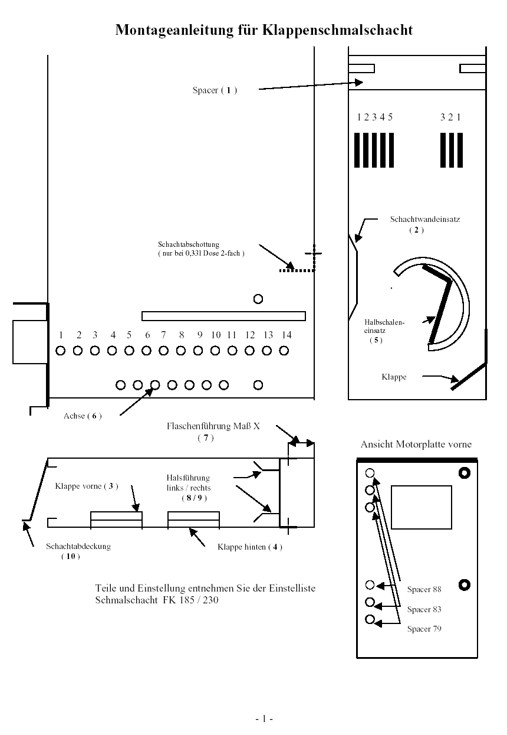
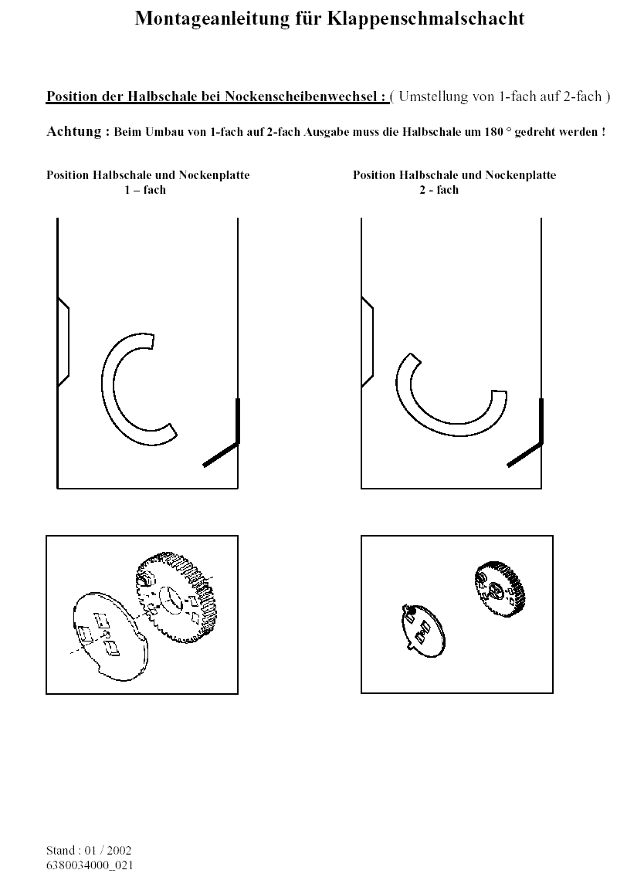

Stand 07/25
Einstelliste Schmalschacht FK 170 / 185 / 230 / 270
Adjustment list narrow chute FK 170/185/230/270
Liste d'adaptation de colonne étroite FK 170 / 185 / 230 / 270
Die angegebene Loch Nr. zur Befestigung der Lagerung oder der Achse ist immer von der Motorplatte aus gezählt. Die Tiefeneinstellung der Flaschenführung ist von der
Kantung Schachtwand hinten bis Mitte Schraube angegeben. Die Schlitze für die Halsführungen sind von außen nach innen gezählt.
The hole listed for mounting the bearing or the axle is counted from the motor plate. The adjustment of the depth of the bottle guide is from the edge of the rear chute wall to the middle of the screw.
The slits for the neck guide are counted from inside to outside.
Le trou indiqué pour la fixation de l'axe doit être compté à partir de la plaque de moteur. Le choix de la profondeur du guide bouteille est indiqué à partir de la paroi colonne arrière jusqu'à
la vis du milieu. Les fentes pour les guides goulot doivent être comptées de l'extérieur vers l'intérieur. |  |  |  |  |  |  |  |  |  |  |  |  | Berechnung Einstellmaß Endprüfer
 | Zubehör | Spacer | Schachtver- | Klappe vorne | Klappe hinten | Einsatz | Achse | Flaschenführung | Halsführung | Halsführung | Schacht- | Einstellmaß
...

